상품제안서
에코팟-패랭이꽃(스티커부착) | 상품코드: F00580

 |  |  |  |  |  |  | 02-412-0044 | www.easy1.co.kr
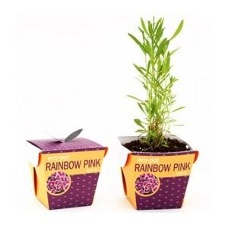

【상세/제작정보】 | *화분에 물을 줄 때마다 지속적으로 광고가 노출되는 미니화분! 판촉물로 강력추천~ *물이 흡수되지 않는 특수한 종이를 사용하여 만든 친환경화분 * 100개수량부터주문가능

【인쇄/포장옵션】 | 스티커 / 별도문의

【공급단가】 | 수량 | 250~ | 500~ | 1,000~ | 2,000~ | 3,000~
*VAT별도 | 단가 | 1,890원 | 1,820원 | 1,750원 | 1,680원 | 1,630원

【상품 URL】 | https://dev.easy1.co.kr:443/src/goods_detail.php?gdno=580

